観測場所（要求領域）例
飛行番号
L2XXXXX

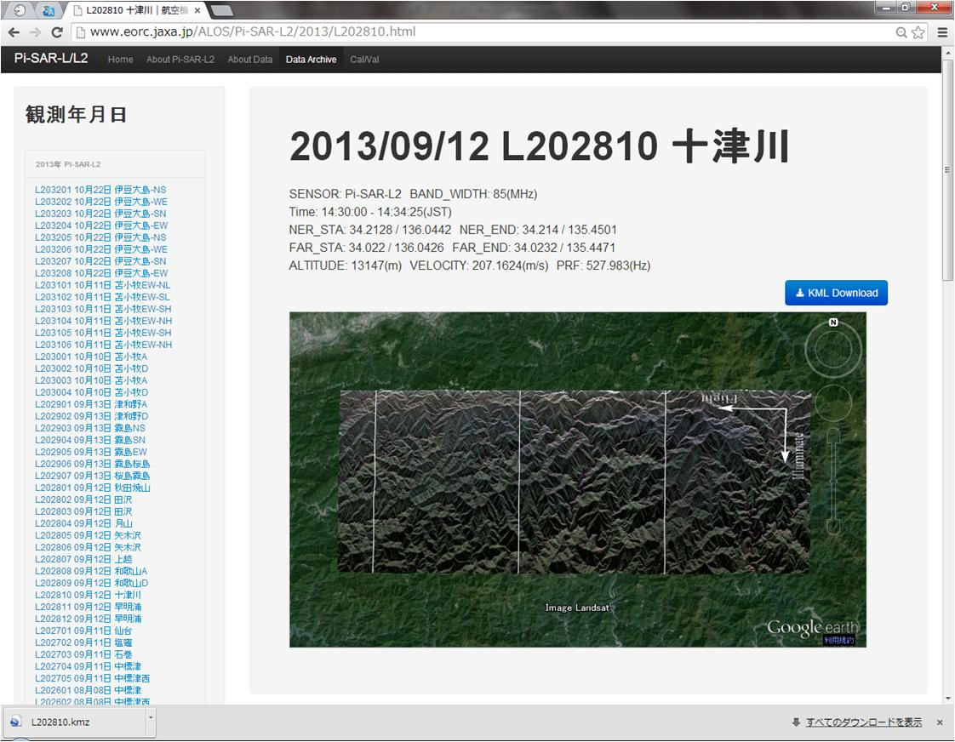

ブラウズ画像中の白い縦線は、概ね1シーンのアジマス方向の処理サイズ（約20km）に対応します。 注文時はこのサイズで処理領域に赤枠表示のように印をつけ、シート「観測場所（要求領域）添付」に貼りつけてください。

